상품제안서
훈민정음골드 수저 2P 세트 | 상품코드: S42012

 |  |  |  |  |  |  | 02-713-8555 | www.synergygift.co.kr
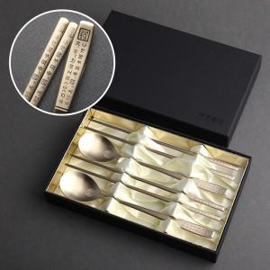

【상세/제작정보】 | <p><span style="font-size: 12pt;">*&nbsp;</span><span style="font-size: 12pt;">케이스 인쇄 고객센터로 문의해주세요!</span></p>

【인쇄/포장옵션】 | 레이저 / 포장지포장

【공급단가】 | 수량 | 30~ | 100~ | 300~ | 500~ | 1,000~
*VAT별도 | 단가 | 16,600원 | 15,500원 | 15,200원 | 14,700원 | 14,300원

【상품 URL】 | https://www.synergygift.co.kr:443/src/goods_detail.php?gdno=42012

